Informacion de bono
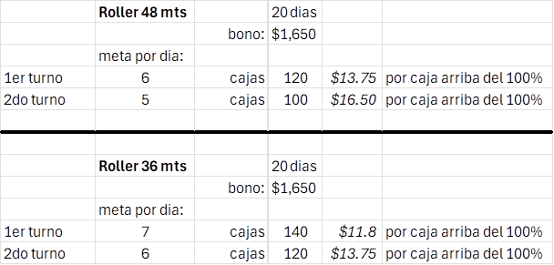
Aug-24
Producción de Tail
Turno 1 | Maquina | Empaque | Tail | Turbo
100% | 2950 | 5900 | 14750 | 18250
110% | 3245 | 6490 | 16225 | 36500
Turno 2 |  |  | Tail | Turbo
100% | 2400 | 4800 | 2400 | 12000
110% | 2700 | 5400 | 2700 | 24000

Producción turbo
Turno 1 | Maquina 100% | Maquina 110% | Empaque 100% | Empaque 110% | Bending 100% Turno 1 | Producción de la maquina
Piezas por día | 3650 | 4015 | 7300 | 8030 | 58 cajas por día con maquina y media | 38.4 cajas por maquina
Piezas por semana | 18250 | 20075 | 36500 | 40150 | 77 cajas por día con 2 maquinas
Piezas por mes | 73000 | 80300 | 146000 | 160600

Turno 2 | Maquina 100% | Maquina 110% | Empaque 100% | Empaque 110% | Bending 100% Turno 2 | Producción de la maquina
Piezas por día | 3000 | 3300 | 6000 | 6600 | 46 cajas por día con maquina y media | 31.2 cajas por maquina
Piezas por semana | 15000 | 16500 | 30000 | 33000 | 61 cajas por día con 2 maquinas
Piezas por mes | 60000 | 66000 | 120000 | 132000

El monto a pagar para el bono del 100% es de $1,650 pesos. En el caso del personal de maquina, piezas realizadas despues del 100% se pagan a (0.10) centavos, piezas realizadas despues del 110% se pagan a (0.12). En el caso del personal de empaque, piezas realizadas depues del 100% se pagan a (0.05) y piezas realizadas despues del 110% se pagan a (0.06).

Se otorgara un anticipo de bono por la cantidad de $200 pesos al personal que cumpla con la producción meta de la semana.

V | Vacaciones
F | Falta
PSG | Permiso sin goce
TXT | Tiempo por tiempo

